ゲーム概要
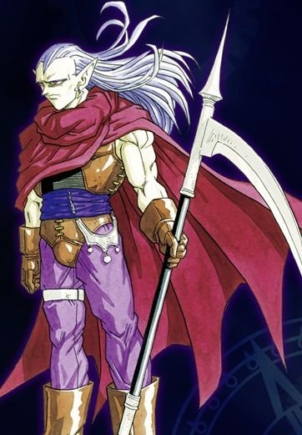
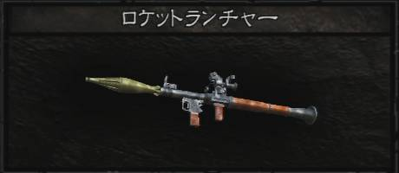
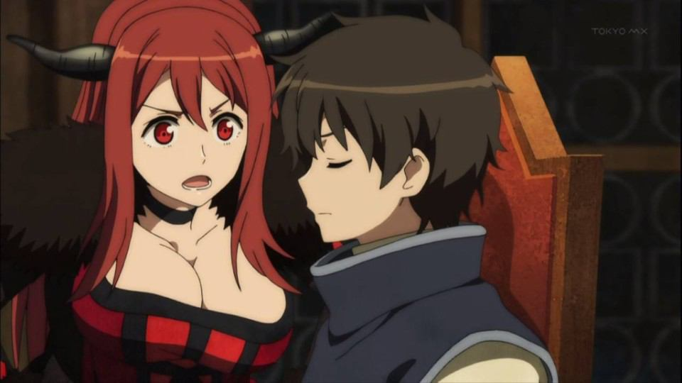
ゲーム概要

 | まおゆう系ドラクエ３風3DRPG

 | 物語
 | アーリア城の城下街に生まれた勇者は今年で１６歳
 | 勇者として独り立ちできる年になり、町はお祭り騒ぎ…
 | とはならず、いつもの日常であった。
 | 何も変わらぬ晴れた昼下がり、青年はアーリア城を訪れる。
 | これから始まる大冒険に胸躍らせ、恐怖心に打ち勝ちながら
 | 青年は一歩一歩その歩みを進めるのである。

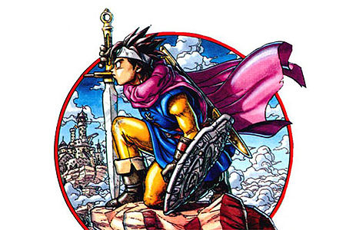
 |  | イメージ画像
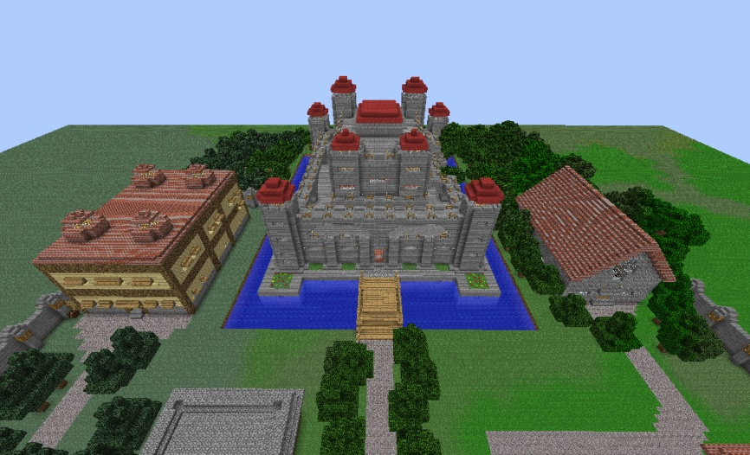

 |  |  | 出典URL | http://seiga.nicovideo.jp/seiga/im2782495 | 出典URL | http://blog.livedoor.jp/goodgames/archives/7106996.html

 | ゲーム内容
 | 主人公と３人の仲間を引き連れ、物語の終着に待つ魔王を打倒す
 | のが建前
 | 最初の仲間選択で実は魔王が紛れている
 | 魔王を倒す（？）べく「伝説のお守り」を世界にある７つの国の王家から賜る
 | その道中には、暗い洞窟、そびえ立つ塔、魔物に支配された廃墟、地下に眠る迷宮、魔王の住まう天空城
 | の５つのダンジョンを攻略しなけらばならない

 | 最後の最後で魔王を倒すか、許すかの選択肢あり
 | 倒すとHappyEnd(?),許すとTrueEnd
 | 「許す」の選択肢を選ぶためには道中での行動がカギを握る
 | 魔物と人を助けた数が総計50体＋ボス全てに止めを刺していないことが条件

 | 魔王を許した場合、２週目で特殊ダンジョンが出現
 | ボスの討伐ターン数アタック（武器防具のおまけあり）や魔王と戦える（報酬なし）
 | クリアタイムによって２週目に武器防具追加（バイオハザードのロケラン的な）

 | イメージ画像

戦闘システム
戦闘システム

 | 概要
 | シンボルエンカウントでターン制バトル
 | じっくり考えさせるバトルにしたい
 | バトルへの遷移はシームレス（FF13っぽいもの）

 | ※戦闘の仕方はFF6っぽいものに。 |  | ※戦闘への突入はFF13っぽいものに
 | 参考動画 | http://www.nicovideo.jp/watch/sm23886197 | 参考動画 | http://www.nicovideo.jp/watch/sm11618592
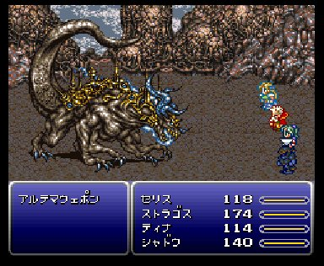
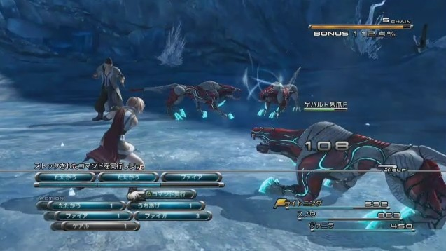

戦闘の詳細
 | 使用できるコマンド
 | ・戦う（装備している武器による戦闘）
 | ・防御（装備されている防御力ｘ１０）
 | ・魔法（属性効果のある攻撃、もしくはサポート）
 | ・特技（魔法が使えないキャラの特殊攻撃方法、ドラクエ６的なもの）
 | ・アイテム（所持しているアイテムを使用することが可能。装備変更も可能にする）
 | ・作戦（味方をAI行動にするかどうかが選択できる）
 |  | →たたかえ！（戦うコマンドを使用して攻撃するのみ。対象は左側からターゲットにしていく。選択した敵が既にやられていた場合は、次の敵をターゲットとする）
 |  | →守れ！（防御コマンドのみ使用する）
 |  | →回復しろ！（魔法もしくは特技もしくはアイテムで味方を回復する。回復する魔法がない場合は特技、特技もない場合はアイテム、アイテムもない場合は防御を行う。回復を行えるキャラがいない場合も防御を行う）
 |  | →命令を聞け！（ユーザが任意の行動をさせる）
 | ・逃げる(戦闘から離脱。戦闘に参加していた相手は消滅させる)

 | 敵の行動パターン
 |  | 雑魚敵
 |  | 強雑魚敵
 |  | 中ボス敵
 |  | ボス敵
 |  | 特殊敵
 |  | 隠し敵
 | 以上の６種類を作成出来たらしたい
 | また、特殊敵は個体ごとに作成しても面白いかも知れない

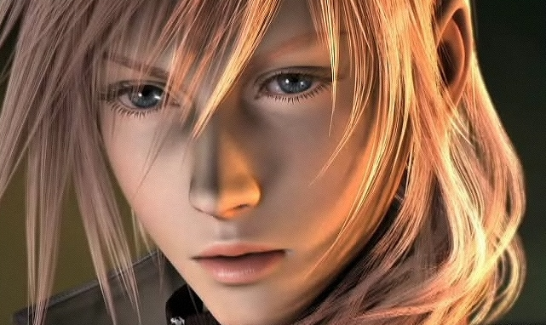
パラメータ関連 |  |  |  |  | キャライメージ
 | キャラパラメータ
 | ATK（攻撃能力。物理ﾀﾞﾒｰｼﾞ計算に使用）
 | DEF（防御能力。物理ﾀﾞﾒｰｼﾞ計算に使用）
 | MATK（魔法攻撃能力。魔法ﾀﾞﾒｰｼﾞ計算に使用）
 | MDEF（魔法防御能力。魔法ﾀﾞﾒｰｼﾞ計算に使用）
 | STR（体力。HPの増加率（万分率）に使用）
 | HIT（命中（万分率）能力。攻撃の当たり判定に使用）
 | SPD（行動速度能力。行動順番、逃走成功率（万分率）に使用）
 | LUK（運能力。命中率（万分率）、バッドステータス付着率（万分率）、逃走成功率（万分率）に使用）

 |  |  |  |  | 技イメージ
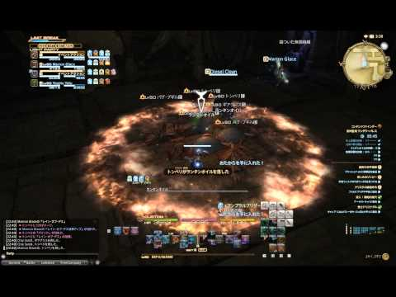
 | 技パラメータ
 | ATK（攻撃能力。たたかうorｽｷﾙの威力）
 | HIT（命中（万分率）能力。攻撃の当たり判定に使用）
 | BAD (状態異付与率（万分率）。キャラのLUKに左右される)
 | HIT_Large (攻撃範囲。単体、複数、全体)
 | SKILL_TYPE (スキルのタイプ。攻撃なのか、防御なのか、スキルなのか)
 | Attribute (属性。火、水、風、土、雷、光、闇、無)

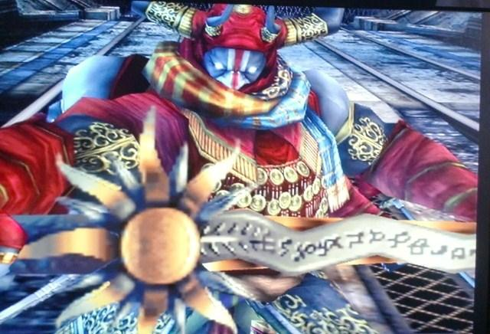
 |  |  |  |  | 武器イメージ
 | 武器パラメータ
 | ATK (
 | MATK(杖、ダガーのみ。
 | HIT（
 | Limit(装備レベル。

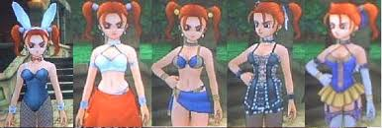
 |  |  |  |  | 防具イメージ
 | 防具パラメータ
 | DEF（
 | MDEF(
 | STR（
 | SPD (ブーツのみ。
 | Limit(装備レベル。

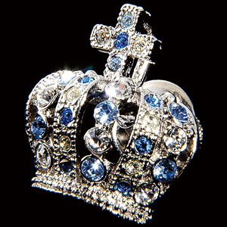
 |  |  |  |  | 装飾品イメージ
 | 装飾品パラメータ
 | ATK（
 | DEF（
 | MATK(
 | MDEF(
 | STR（
 | HIT（
 | SPD（
 | LUK（
 | Limit(装備レベル。
 | ※品毎に１～３つのどれかのパラメータ変動をさせる予定

